VW_LESAO_ESPECIALIDADE
Tipo de Lesão | Área Corporal | Não Urgente | Pouco Urgente | Urgente | Muito Urgente | Emergencia | Fonte: | Revista Brasileira de Ciências da Saúde
Escoriação | Cabeça | Clinica Médica | Clinica Médica | Ortopedia e traumatologia | Ortopedia e traumatologia | Cirurgia de cabeça e pescoço | Pesquisa: | Acidente Motociclístico: Caracterização das Vítimas Socorridas pelo Serviço de Atendimento Móvel de Urgência (SAMU)
Escoriação | Membros Inferiores | Clinica Médica | Clinica Médica | Ortopedia e traumatologia | Ortopedia e traumatologia | Ortopedia e traumatologia |  | DOI:10.4034/RBCS.2014.18.01.01
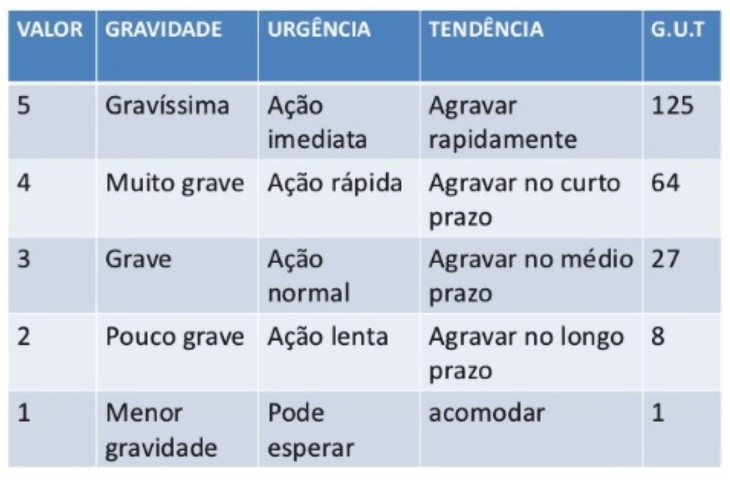
Escoriação | Membros Superiores | Clinica Médica | Clinica Médica | Ortopedia e traumatologia | Ortopedia e traumatologia | Ortopedia e traumatologia |  | Volume 18 Número 1 Páginas 3-10 2014 ISSN 1415-2177
Escoriação | Tórax | Clinica Médica | Clinica Médica | Ortopedia e traumatologia | Ortopedia e traumatologia | Cirurgia torácica
Escoriação | Coluna | Clinica Médica | Clinica Médica | Ortopedia e traumatologia | Ortopedia e traumatologia | Ortopedia e traumatologia
Escoriação | Pelve | Clinica Médica | Clinica Médica | Ortopedia e traumatologia | Ortopedia e traumatologia | Ortopedia e traumatologia
Escoriação | Abdômen | Clinica Médica | Clinica Médica | Ortopedia e traumatologia | Ortopedia e traumatologia | Cirurgia torácica
Escoriação | Pescoço | Clinica Médica | Clinica Médica | Ortopedia e traumatologia | Ortopedia e traumatologia | Cirurgia de cabeça e pescoço
Ferimento | Cabeça | Clinica Médica | Clinica Médica | Ortopedia e traumatologia | Ortopedia e traumatologia | Cirurgia de cabeça e pescoço
Ferimento | Membros Inferiores | Clinica Médica | Clinica Médica | Ortopedia e traumatologia | Ortopedia e traumatologia | Ortopedia e traumatologia
Ferimento | Membros Superiores | Clinica Médica | Clinica Médica | Ortopedia e traumatologia | Ortopedia e traumatologia | Ortopedia e traumatologia
Ferimento | Tórax | Clinica Médica | Clinica Médica | Ortopedia e traumatologia | Ortopedia e traumatologia | Cirurgia torácica
Ferimento | Coluna | Clinica Médica | Clinica Médica | Ortopedia e traumatologia | Ortopedia e traumatologia | Ortopedia e traumatologia
Ferimento | Pelve | Clinica Médica | Clinica Médica | Ortopedia e traumatologia | Ortopedia e traumatologia | Ortopedia e traumatologia
Ferimento | Abdômen | Clinica Médica | Clinica Médica | Ortopedia e traumatologia | Ortopedia e traumatologia | Cirurgia torácica
Ferimento | Pescoço | Clinica Médica | Clinica Médica | Ortopedia e traumatologia | Ortopedia e traumatologia | Cirurgia de cabeça e pescoço
Ferimento | Membros | Clinica Médica | Clinica Médica | Ortopedia e traumatologia | Ortopedia e traumatologia | Cirurgia de cabeça e pescoço
Fratura | Membros Inferiores | Clinica Médica | Clinica Médica | Ortopedia e traumatologia | Ortopedia e traumatologia | Ortopedia e traumatologia
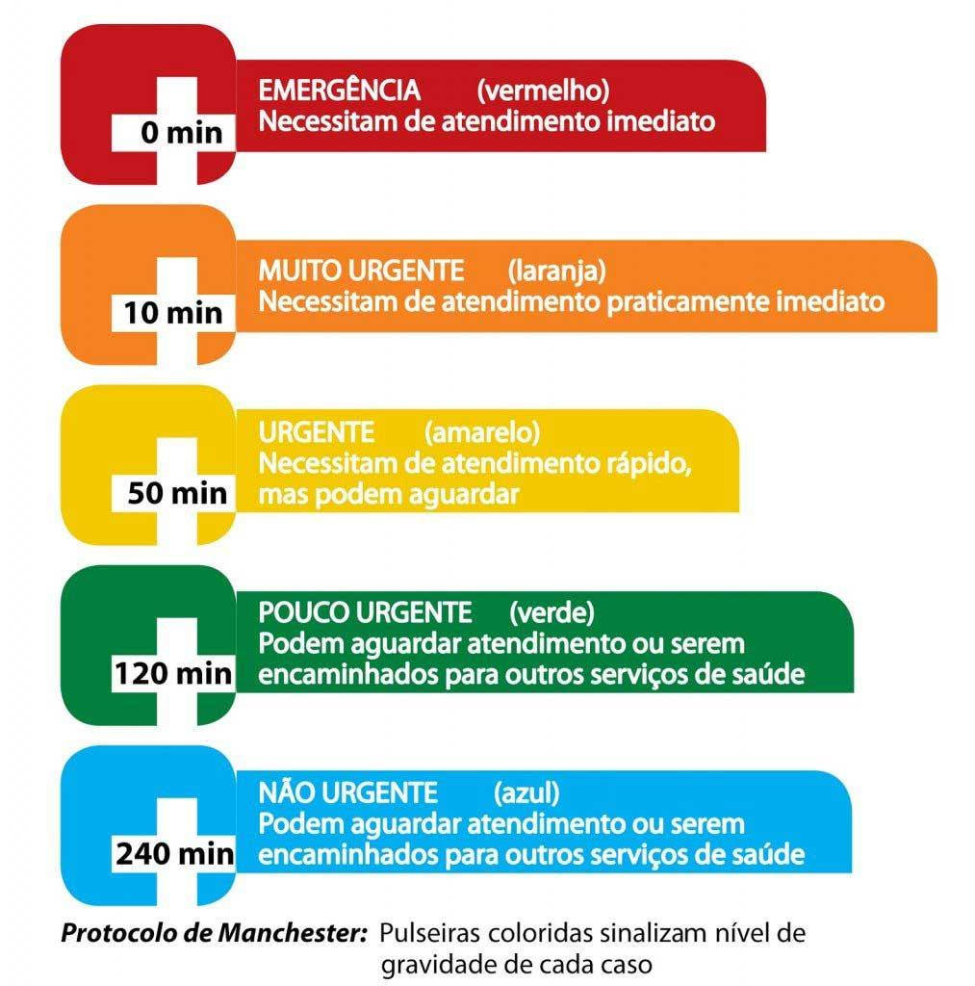
Fratura | Membros Superiores | Clinica Médica | Clinica Médica | Ortopedia e traumatologia | Ortopedia e traumatologia | Ortopedia e traumatologia
Fratura | Tórax | Clinica Médica | Clinica Médica | Ortopedia e traumatologia | Ortopedia e traumatologia | Cirurgia torácica
Fratura | Coluna | Clinica Médica | Clinica Médica | Ortopedia e traumatologia | Ortopedia e traumatologia | Ortopedia e traumatologia
Fratura | Pelve | Clinica Médica | Clinica Médica | Ortopedia e traumatologia | Ortopedia e traumatologia | Ortopedia e traumatologia
Fratura | Abdômen | Clinica Médica | Clinica Médica | Ortopedia e traumatologia | Ortopedia e traumatologia | Cirurgia torácica
Fratura | Pescoço | Clinica Médica | Clinica Médica | Ortopedia e traumatologia | Ortopedia e traumatologia | Cirurgia de cabeça e pescoço
Contusão | Cabeça | Clinica Médica | Clinica Médica | Ortopedia e traumatologia | Ortopedia e traumatologia | Cirurgia de cabeça e pescoço
Contusão | Membros Inferiores | Clinica Médica | Clinica Médica | Ortopedia e traumatologia | Ortopedia e traumatologia | Ortopedia e traumatologia
Contusão | Membros Superiores | Clinica Médica | Clinica Médica | Ortopedia e traumatologia | Ortopedia e traumatologia | Ortopedia e traumatologia
Contusão | Tórax | Clinica Médica | Clinica Médica | Ortopedia e traumatologia | Ortopedia e traumatologia | Cirurgia torácica
Contusão | Coluna | Clinica Médica | Clinica Médica | Ortopedia e traumatologia | Ortopedia e traumatologia | Ortopedia e traumatologia
Contusão | Pelve | Clinica Médica | Clinica Médica | Ortopedia e traumatologia | Ortopedia e traumatologia | Ortopedia e traumatologia
Contusão | Abdômen | Clinica Médica | Clinica Médica | Ortopedia e traumatologia | Ortopedia e traumatologia | Cirurgia torácica
Contusão | Pescoço | Clinica Médica | Clinica Médica | Ortopedia e traumatologia | Ortopedia e traumatologia | Cirurgia de cabeça e pescoço
Traumatismo | Cabeça | Clinica Médica | Clinica Médica | Ortopedia e traumatologia | Ortopedia e traumatologia | Cirurgia de cabeça e pescoço
Traumatismo | Membros Inferiores | Clinica Médica | Clinica Médica | Ortopedia e traumatologia | Ortopedia e traumatologia | Ortopedia e traumatologia
Traumatismo | Membros Superiores | Clinica Médica | Clinica Médica | Ortopedia e traumatologia | Ortopedia e traumatologia | Ortopedia e traumatologia
Traumatismo | Tórax | Clinica Médica | Clinica Médica | Ortopedia e traumatologia | Ortopedia e traumatologia | Cirurgia torácica
Traumatismo | Coluna | Clinica Médica | Clinica Médica | Ortopedia e traumatologia | Ortopedia e traumatologia | Ortopedia e traumatologia
Traumatismo | Pelve | Clinica Médica | Clinica Médica | Ortopedia e traumatologia | Ortopedia e traumatologia | Ortopedia e traumatologia
Traumatismo | Abdômen | Clinica Médica | Clinica Médica | Ortopedia e traumatologia | Ortopedia e traumatologia | Cirurgia torácica
Traumatismo | Pescoço | Clinica Médica | Clinica Médica | Ortopedia e traumatologia | Ortopedia e traumatologia | Cirurgia de cabeça e pescoço
Hematoma | Cabeça | Clinica Médica | Clinica Médica | Ortopedia e traumatologia | Ortopedia e traumatologia | Cirurgia de cabeça e pescoço
Hematoma | Membros Inferiores | Clinica Médica | Clinica Médica | Ortopedia e traumatologia | Ortopedia e traumatologia | Ortopedia e traumatologia
Hematoma | Membros Superiores | Clinica Médica | Clinica Médica | Ortopedia e traumatologia | Ortopedia e traumatologia | Ortopedia e traumatologia
Hematoma | Tórax | Clinica Médica | Clinica Médica | Ortopedia e traumatologia | Ortopedia e traumatologia | Cirurgia torácica
Hematoma | Coluna | Clinica Médica | Clinica Médica | Ortopedia e traumatologia | Ortopedia e traumatologia | Ortopedia e traumatologia
Hematoma | Pelve | Clinica Médica | Clinica Médica | Ortopedia e traumatologia | Ortopedia e traumatologia | Ortopedia e traumatologia
Hematoma | Abdômen | Clinica Médica | Clinica Médica | Ortopedia e traumatologia | Ortopedia e traumatologia | Cirurgia torácica
Hematoma | Pescoço | Clinica Médica | Clinica Médica | Ortopedia e traumatologia | Ortopedia e traumatologia | Cirurgia de cabeça e pescoço
Luxação | Cabeça | Clinica Médica | Clinica Médica | Ortopedia e traumatologia | Ortopedia e traumatologia | Cirurgia de cabeça e pescoço
Luxação | Membros Inferiores | Clinica Médica | Clinica Médica | Ortopedia e traumatologia | Ortopedia e traumatologia | Ortopedia e traumatologia
Luxação | Membros Superiores | Clinica Médica | Clinica Médica | Ortopedia e traumatologia | Ortopedia e traumatologia | Ortopedia e traumatologia
Luxação | Tórax | Clinica Médica | Clinica Médica | Ortopedia e traumatologia | Ortopedia e traumatologia | Cirurgia torácica
Luxação | Coluna | Clinica Médica | Clinica Médica | Ortopedia e traumatologia | Ortopedia e traumatologia | Ortopedia e traumatologia
Luxação | Pelve | Clinica Médica | Clinica Médica | Ortopedia e traumatologia | Ortopedia e traumatologia | Ortopedia e traumatologia
Luxação | Abdômen | Clinica Médica | Clinica Médica | Ortopedia e traumatologia | Ortopedia e traumatologia | Cirurgia torácica
Luxação | Pescoço | Clinica Médica | Clinica Médica | Ortopedia e traumatologia | Ortopedia e traumatologia | Cirurgia de cabeça e pescoço
Politraumatismo | Cabeça | Clinica Médica | Clinica Médica | Ortopedia e traumatologia | Ortopedia e traumatologia | Cirurgia de cabeça e pescoço
Politraumatismo | Membros Inferiores | Clinica Médica | Clinica Médica | Ortopedia e traumatologia | Ortopedia e traumatologia | Ortopedia e traumatologia
Politraumatismo | Membros Superiores | Clinica Médica | Clinica Médica | Ortopedia e traumatologia | Ortopedia e traumatologia | Ortopedia e traumatologia
Politraumatismo | Tórax | Clinica Médica | Clinica Médica | Ortopedia e traumatologia | Ortopedia e traumatologia | Cirurgia torácica
Politraumatismo | Coluna | Clinica Médica | Clinica Médica | Ortopedia e traumatologia | Ortopedia e traumatologia | Ortopedia e traumatologia
Politraumatismo | Pelve | Clinica Médica | Clinica Médica | Ortopedia e traumatologia | Ortopedia e traumatologia | Ortopedia e traumatologia
Politraumatismo | Abdômen | Clinica Médica | Clinica Médica | Ortopedia e traumatologia | Ortopedia e traumatologia | Cirurgia torácica
Politraumatismo | Pescoço | Clinica Médica | Clinica Médica | Ortopedia e traumatologia | Ortopedia e traumatologia | Cirurgia de cabeça e pescoço
Amputação | Cabeça | Clinica Médica | Clinica Médica | Ortopedia e traumatologia | Ortopedia e traumatologia | Cirurgia de cabeça e pescoço
Amputação | Membros Inferiores | Clinica Médica | Clinica Médica | Ortopedia e traumatologia | Ortopedia e traumatologia | Ortopedia e traumatologia
Amputação | Membros Superiores | Clinica Médica | Clinica Médica | Ortopedia e traumatologia | Ortopedia e traumatologia | Ortopedia e traumatologia
Amputação | Tórax | Clinica Médica | Clinica Médica | Ortopedia e traumatologia | Ortopedia e traumatologia | Cirurgia torácica
Amputação | Coluna | Clinica Médica | Clinica Médica | Ortopedia e traumatologia | Ortopedia e traumatologia | Ortopedia e traumatologia
Amputação | Pelve | Clinica Médica | Clinica Médica | Ortopedia e traumatologia | Ortopedia e traumatologia | Ortopedia e traumatologia
Amputação | Abdômen | Clinica Médica | Clinica Médica | Ortopedia e traumatologia | Ortopedia e traumatologia | Cirurgia torácica
Amputação | Pescoço | Clinica Médica | Clinica Médica | Ortopedia e traumatologia | Ortopedia e traumatologia | Cirurgia de cabeça e pescoço

